ESPALDA
ESPALDA | NOMBRE | DIFICULTAD | DESCRIPCION
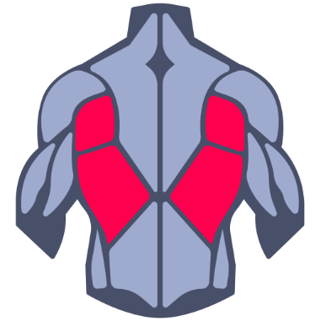
 | REMO BAJO MAQUINA | INTERMEDIA | TEXTO DE DESCRIPCION
 | DOMINADAS
 | REMO CON BARRA
 | DOMINADAS AGARRE AMPLIO
 | REMO BAJO POLEA AGARRE CERRADO
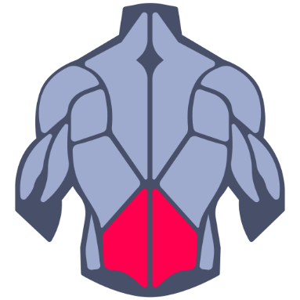
 | PESO MUERTO
 | BUENOS DIAS
 | HYPEREXTENSIONES
 | PESO MUERTO RUMANO
 | SUPERMAN EN EL SUELO
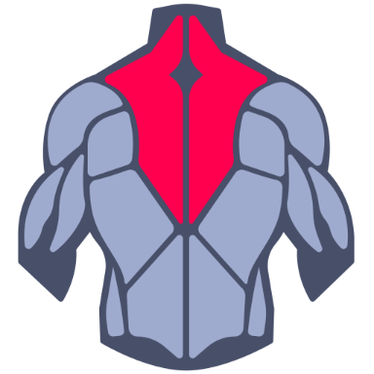
 | JALONES
 | FACE PULLS
 | REMO EN MAQUINA HAMMER CON AGARRE NEUTRO
 | ENCOGIMINETO INVERTIDO
 | Y-RAISE CON MANCUERNA
 | REMO EN T

PIERNA
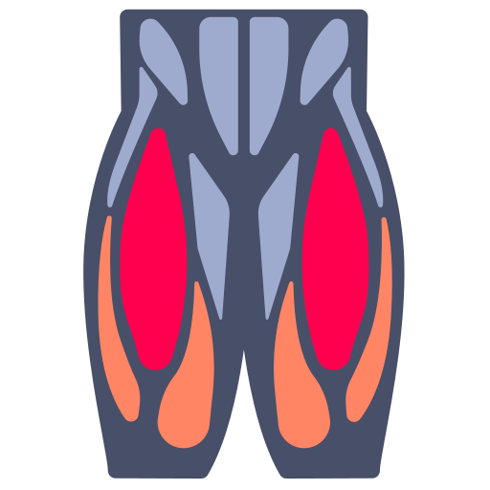
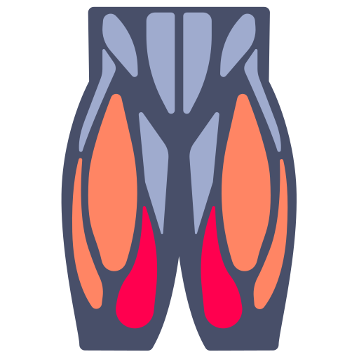
ESPALDA | NOMBRE | DIFICULTAD | DESCRIPCION
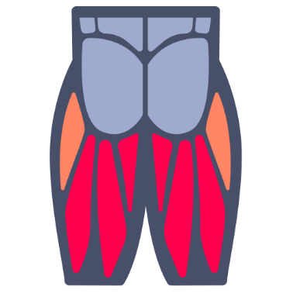 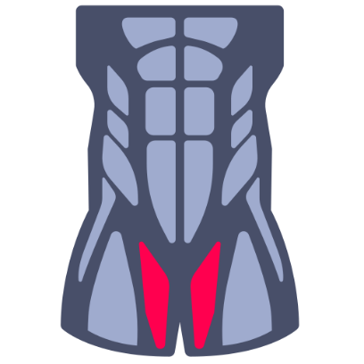

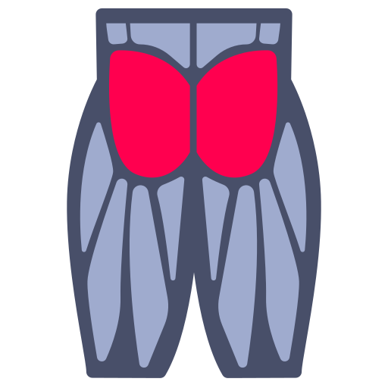

 | HIP TRUST
 | PATADA DE GLUOTE
 | MEDIA SENTADILLA
 | ABEDUCCION MAQUINA
 | ABEDUCCION POLEA
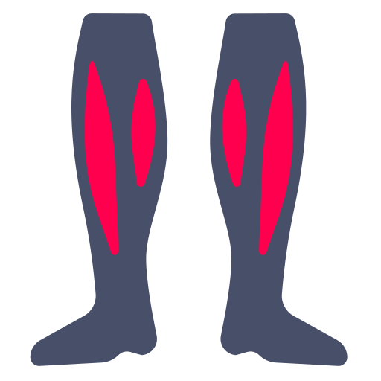
 | SOLEO SENTADO

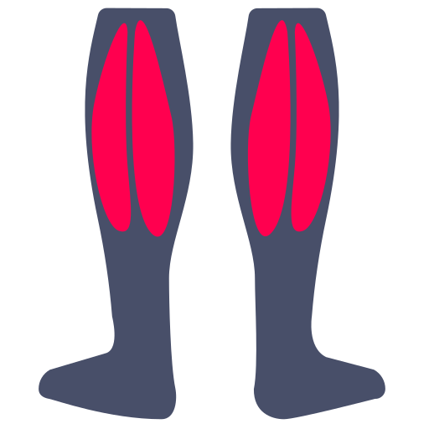
 | GEMELOS PRENSA
 | GEMELOS PARADO
 | GEMELOS MAQUINA

PECHO-ABDOMEN
ESPALDA | NOMBRE | DIFICULTAD | DESCRIPCION
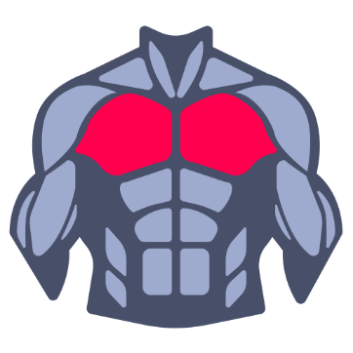
 | press plano
 | press inclinado
 | aperturas
 | aperturas inclinado
 | push up
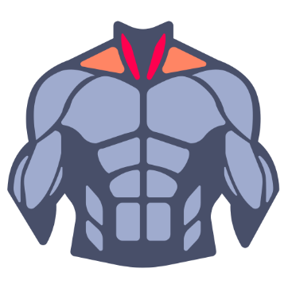

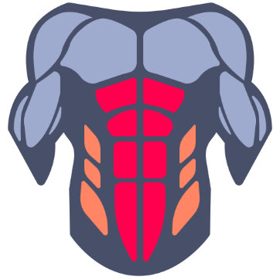

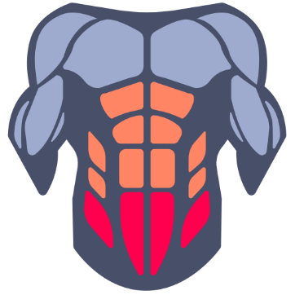

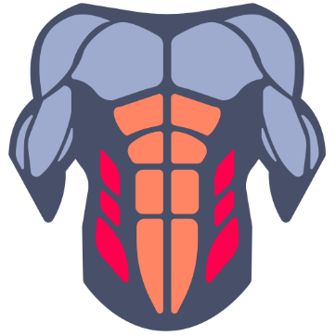

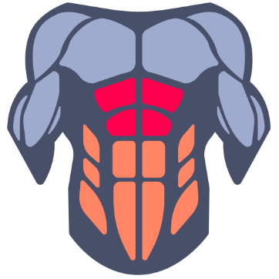
 | ABS CORTOS
 | ABS CORTOS CON PESO

BRAZOS
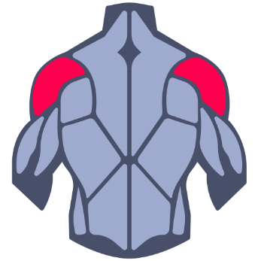
ESPALDA | NOMBRE | DIFICULTAD | DESCRIPCION
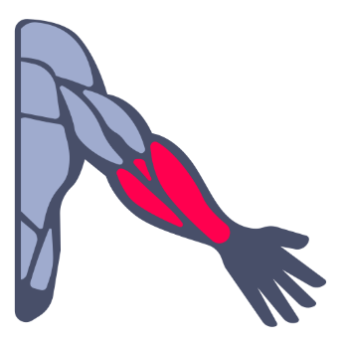

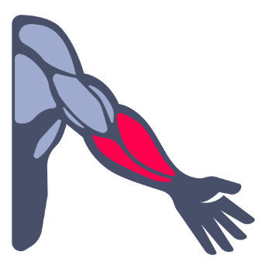
 | press martillo

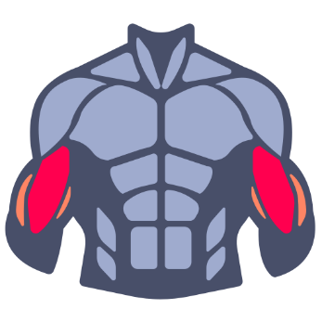
 | CURL DE BICEP
 | CURL SCOT
 | CURL MARTILLO
 | CURL POLEA
 | CURL 45°
 | CURL SPIDER
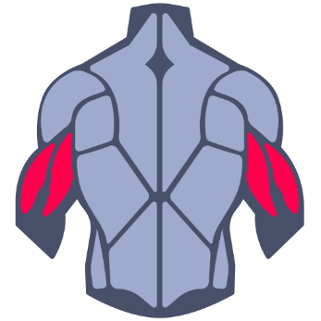
 | TRICEP SOGA
 | TRICEP MEDIO
 | FRANCES POLEA
 | FRANCES CON MANCUERNA
 | FRANCES A UN BRAZO MANCUENA
 | ROMPECRANEOS
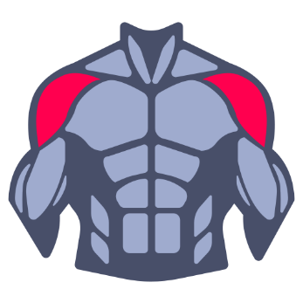
 | VUELOS LATERALES MACUERNA
 | VUELOS LATERALES POLEA PISO
 | VUELOS LATEREALES SENTADO INCLINADO
 | VUELOS LATERALES A UN BRAZO POLEA ALTURA MANO

